NORMAL
$$x$$
$$Z=\frac{x−μ}{σ}$$

σ=27 ms

μ 150 ms

DATOS
Media del tiempo de respuesta del servidor |  |  |  | 150 | ms
Desviación Estandar |  |  |  | 27 | ms
Distribución NORMAL (tiempo de respuesta)

Determina la probabilidad de que el tiempo de respuesta en el servidor sea de 190 o más milisegundos.

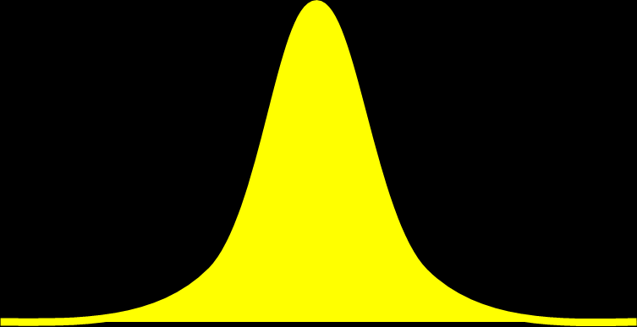
 |  |  |  |  |  | P(x>=190 ms)
σ=27 ms
$$Z=\frac{x−μ}{σ}$$

μ 150 ms

 | P(x>=190)=1-P(x<=190)

 | P(x<=190) |  | Z= | (190-150)/27 |  | 1.4814814815 | no tiene unidades (es un valor que nos ayuda a calcular el area bajo la curva)
 | P(x<=190) |  | 0.93076084197 | 93.08% |  | Es la probabilidad de que la respuesta del servidor sea menor o igual a 190 ms

 | P(x>=190)=1-P(x<=190) |  | 0.069239158033 | 6.92% |  | Es la probabilidad de que el tiempo de respuesta del servidor sea de 190 ms o más

La probabilidad de que el tiempo de respuesta sea menor o igual a 120 ms

$$Z=\frac{x−μ}{σ}$$
 | P(x<=120)
σ=27 ms

μ 150 ms

 |  |  | =DISTR.NORM.ESTAND(D80)
 | P(x<=120) |  | 0.1332602629 |  | 13.33% |  | La probabilidad de que el tiempo de respuesta del servidor sea menor o igual a 120 ms es de 13.33%

 | Z (120 ms) | = | -1.1111111111

STUDENT
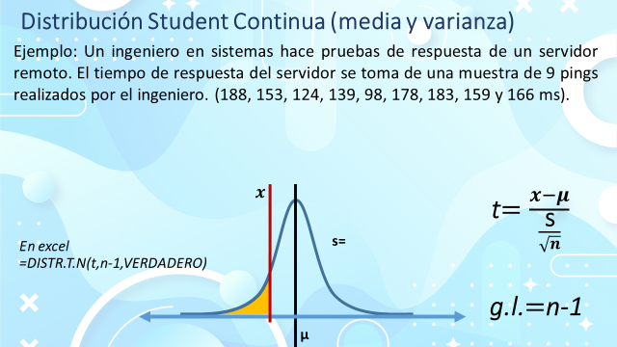

 | Muestra | Tiempo (ms)
 | 1 | 188 |  | media | 154.22222222 | ms | 
 | 2 | 153 |  | desv estandar | 29.587910444 | ms | s
 | 3 | 124 |  | n= | 9
 | 4 | 139 |  | g.l.= | n-1=8
 | 5 | 98
 | 6 | 178
 | 7 | 183
 | 8 | 159
 | 9 | 166

s=29.5879 ms

n=9 muestras

 154.22 ms

La probabilidad de que la velocidad de respuesta del servidor sea mayor a 170 ms

 | P(x>=170)

s=29.5879 ms

n=9 muestras

 |  |  |  |  |  |  |  |  | area roja= | 1-area amarilla

 154.22 ms

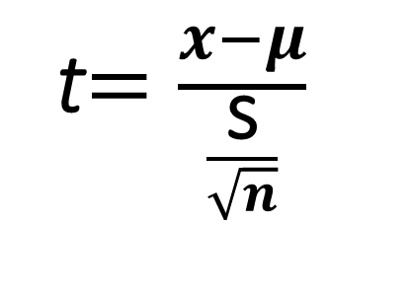
 |  |  |  |  |  |  |  | x>=170
 |  |  |  |  |  |  |  | t=

 | t= |  |  | (170-154.22)/(29.58/raiz(9)) |  |  | 1.5997524875 | no tiene unidades: sólo nos sirve com referencia para encontrar el área bajo la curva
 |  |  |  |  |  |  | 1.6004056795

 |  |  |  |  | P(x<=170) | 0.92583950307

 | P(x>=170) | =1-P(x<=170) |  | 0.074160496929 | 7.4160% | La probabilidad de que el tiempo de respuesta del servidor sea mayor o igual a 170 ms es de 7.42%

2. La probabilidad de que la velocidad sea menor a 100 ms

 | P(x<=100)

s=29.5879 ms

n=9 muestras

 154.22 ms
 |  |  | P(x<=100)
 |  |  | t=

 | P(x<=100)

 | t= |  | -5.497740943 |  | P(x<=100) | 0.00028763781738 | 0.029% | La probabilidad de que el servidor se tarde menos de 100 ms es de 0.029%

 | media | 154.22222222 | ms | 
 | desv estandar | 29.587910444 | ms | s
 | n= | 9
 | g.l.= | n-1=8

3. La probabilidad de que la velocidad sea mayor a 100 ms

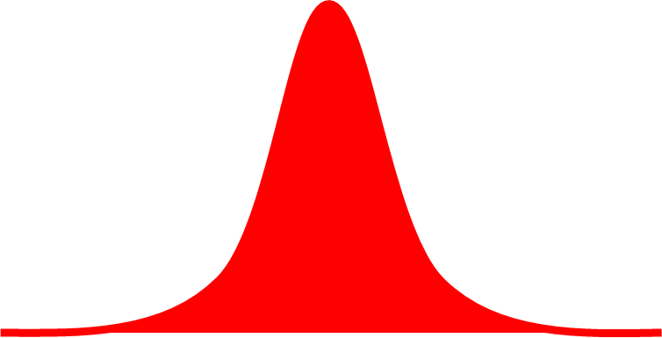
s=29.5879 ms

n=9 muestras

 154.22 ms
 |  |  | P(x>=100)

 | P(x>=100)=1-P(x<=100)

 | P(x<=100) | 0.00028763781738

 | P(x>=100)= | 0.99971236218 | 99.971% | La probabilidad de que el servidor responda en mas de 100 ms es de 99.971%

4. La probabilidad de que la velocidad esté entre 140 y 160 ms.

 | P(x>=140) y P(x<=160)= P(140<=x<=160)

s=29.5879 ms

n=9 muestras

 154.22 ms

 |  |  |  |  | x>=140 |  |  | x<=160
 |  |  |  |  | t=- |  |  | t=+
 | P(140<=x<=160)=P(x<=160)-P(x<=140)

P(x<=160) |  | t(160) | 0.58582485458 |  | P(x<=160)= | 0.71292794409

P(x<=140) |  | t(140) | -1.4420304113 |  | P(x<=140)= | 0.093636161608

 | media | 154.22222222 | ms | 
 | desv estandar | 29.587910444 | ms | s | P(140<=x<=160)= |  | 0.61929178249 | 61.93% | La probabilidad de que la velocidad del servidor esté entre 140 y 160 ms es de 61.93%
 | n= | 9
 | g.l.= | n-1=8

5. La probabilidad de que la velicidad del servidor sea menor a 145 o mayor a 158

 | P(x<=145) o P(x>=158)

s=29.5879 ms

n=9 muestras

 154.22 ms

 |  |  |  |  | x<=145 |  |  | x>=158
 |  |  |  |  | t=- |  |  | t=+

P(x<158) |  | t(158) | #DIV/0! |  | P(x<=160)= | #DIV/0!

P(x<=140) |  | t(140) | #DIV/0! |  | P(x<=140)= | #DIV/0!

BINOMIAL
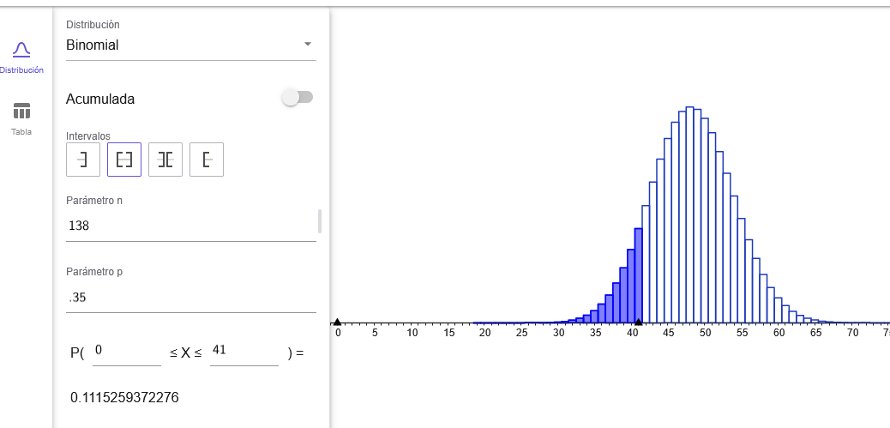
 | p(x=42) | 0.038588543593 | 3.86% | La probabilidad de que 138 empresas, unicamente 42 tengan paneles instalados

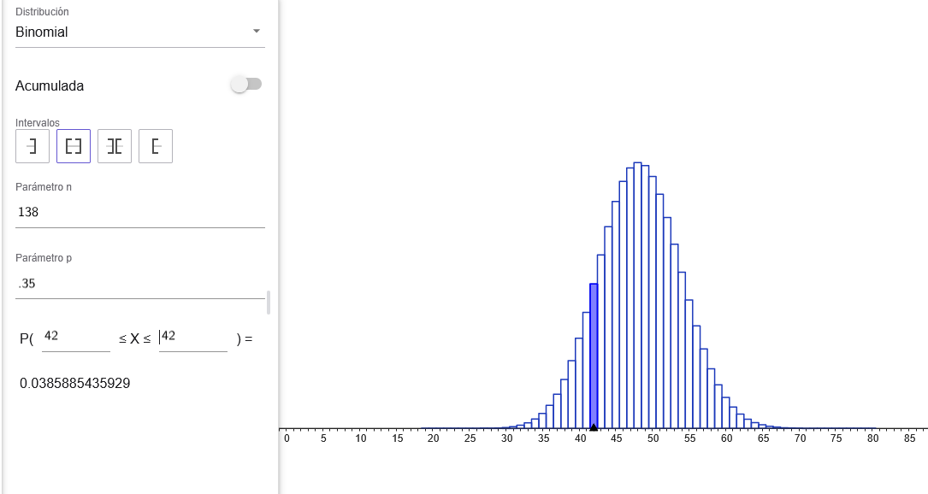

2.- Probabilidad de que las 138 empresas, 42 o menos empresas tengan paneles solares?

 | p(x=42) | 0.15011448082 | 15.01% | La probabilidad de que 138 empresas, 42 o menos empresas tengan paneles solares es de 15.01%

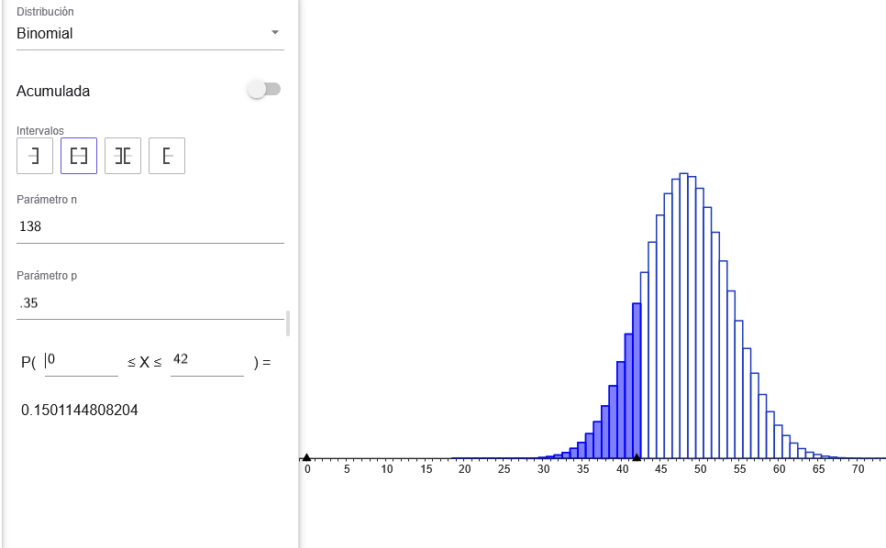

2.- Probabilidad de que las 138 empresas, 42 o menos empresas tengan paneles solares?

 | p(x<42) | 0.11152593723 | 11.15% | La probabilidad de que 138 empresas, menos de 42 empresas tengan paneles es de 11.15%

